csm trad.
DOMANDA 1 (punti 2)

Con riferimento ai sistemi di misurazione dei costi tradizionali, si descriva in quali contesti è più opportuno ricorrere a un orientamento per fasi anziché a un orientamento a base unica.
I CSM tradizionali si distinguono in due approcci possibili:
- a base unica, utilizzato nelle imprese molto semplici, laddove la maggioranza dei costi è costituita da MD e MOD. I costi diretti vengono combinati in un unico aggregato e allocati attraverso un'unica base di ripartizione
- a base multipla, al quale si ricorre al crescere della complessità. I costi diretti sono suddivisi in aggregati che possono essere definiti per fasi del processo e allocati secondo drivers di costo specifici. Vengono utilizzati quando vi è rilevanza dei costi indiretti di produzione, vi sono prodotti differenziati quanto a modalità produttive, sono presenti processi produttivi con differente intensità di automazione e vi è diversità nell'impiego dei reparti da parte dei prodotti.
Entrambi definiscono le modalità per la determinazione del full cost industrial di prodotto e si concentrano prevalentemente sui costi di produzione, trattando quelli non di produzione con metodologie spesso semplificate

abc
DOMANDA 1 (punti 2)

Con riferimento ai sistemi di misurazione dei costi, si descriva in quali contesti è più opportuno ricorrere a sistemi activity-based.
Il sistema è utilizzabile in aziende di servizi, in aziende in cui il focus non è sul prodotto ma sul cliente, quando c'è rilevanza dei costi indiretti non industriali, driver di complessità e allocazione anche dei costi non di produzione
FASE 1 determinazione degli elementi chiave del sistema, Il sistema ABC attribuisce il costo dei componenti e la manodopera diretta a ogni prodotto, proprio come avviene con il sistema tradizionale.
FASE 2 identificazione delle relazioni tra risorse, attività e oggetti finali di calcolo dei costi, Nell’approccio ABC si dà risalto alle allocazioni di costi alle attività, senza considerare i confini delle unità organizzative.
FASE 3 raccolta dei dati rilevanti relativi ai costi e alle determinanti di costo tramite colloqui con personale.
FASE 4 calcolo e interpretazione delle nuove informazioni ottenute con la misurazione dei costi basata sulle attività.
C’è una differenza sostanziale nel costo rilevato utilizzando l’approccio tradizionale e in quello rilevato tramite l’approccio ABC:
Gli ABC Systems misurano tutti i costi rilevanti per il management ed estendono l’imputazione dei costi al di là della produzione, includendo costi di progettazione, marketing, elaborazione degli ordini, ecc.
È opportuno ricorrere a sistemi di activity base in situazioni molto complesse (tanti oggetti di costo) e quando l’incidenza dei costi indiretti è elevata, questi sono prima allocati alle singole attività di un reparto, funzione, impianto, ecc. e successivamente sono allocati agli oggetti di costo.

breve-lungo p
DOMANDA 2 (punti 2)

Con riferimento alle decisioni di breve periodo, si indichi in quali situazioni il costo del personale e i costi per ammortamenti sono rilevanti.

Le decisioni operative si dividono tra quelle di lungo periodo e quelle di breve periodo.
Nelle decisioni di lungo periodo la struttura può cambiare. Le decisioni strategiche:
-richiedono un impegno permanente di risorse (irreversibili)
-fanno riferimento ad un periodo superiore all’anno
-non possono essere modificate velocemente
-considerano il valore finanziario del tempo
Di conseguenza la convenienza economica è valutata sulla base di valori finanziari /flussi di cassa attualizzati
Nelle decisioni di breve periodo la struttura rimane costante. Le decisioni operative:
-non richiedono un impegno permanente di risorse (reversibili)
-fanno riferimento ad un periodo pari o inferiore all’anno
-possono essere modificate velocemente
-ignorano il valore finanziario del tempo
Personale:
- licenziabile
- utilizzo alternativo
Ammortamenti:
- asset elimianbile/acquisito in maniera specifica
- utilizzo alternativo

vant critiche bgt
DOMANDA 2 (punti 2)

Si evidenzino le principali finalità del budget e quali sono le principali critiche mosse a questo processo.

I vantaggi del sistema di budget sono:
-definire obiettivi e programmi
-pensare al futuro e pianificarlo
-comunicare i piani, coordinare le attività
-supportare la valutazione della performance
-ancorare le valutazioni al presente e al futuro, non al passato
Le critiche del sistema di budget, invece, sono:
-processo costoso che richiede molto tempo
-non serve in contesti dinamici
-l'uso del budget per valutare il management induce a sottostimare gli obiettivi o a richiedere più risorse
del necessario

prezzi trasferimento
DOMANDA 2 (punti 2)
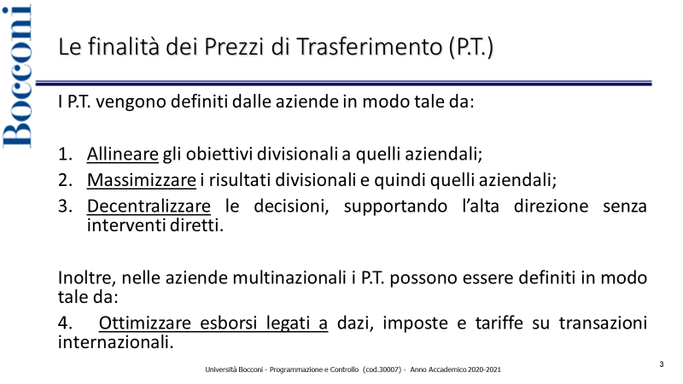
Si definiscano le finalità dei Prezzi di Trasferimento e la regola generale per la loro determinazione

RISPOSTA

I prezzi di trasferimento (PT) vengono definiti dalle aziende in modo tale da
allineare gli obiettivi decisionali a quelli aziendali, massimizzare i risultati
divisionali e quindi quelli aziendali, decentralizzare le decisioni
supportando l'alta decisione senza interventi diretti.
Inoltre, nelle aziende multinazionali i PT possono essere definiti in modo
tale da ottimizzare esborsi legati a dazi, imposte e tariffe su transazioni
internazionali.

PT = costi vivi + costo opportunità
Costi vivi ≈ costi variabili. Sono costi di produzione/vendita
Il costo opportunità è il contributo al risultato economico perso trasferendo
il bene o servizio internamente.
Lo scambio avviene se PT minimo ≤ PT massimo
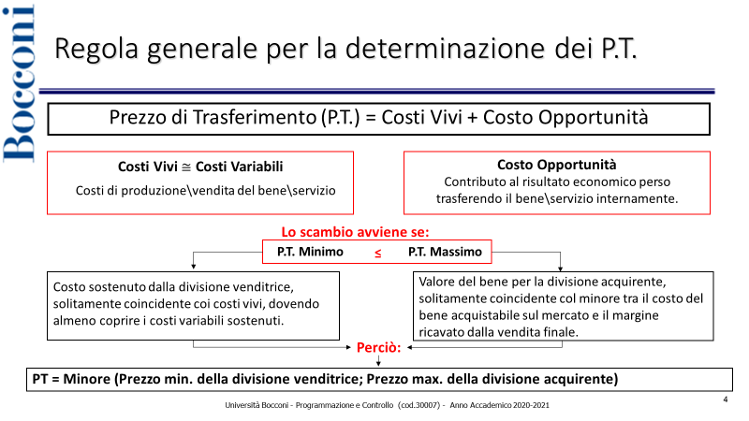
Il costo minimo è il costo sostenuto dalla divisione venditrice, solitamente
coincidente coi costi vivi, dovendo almeno coprire i costi variabili sostenuti.
Il costo massimo è il valore del bene per la divisione acquirente,
solitamente coincidente col minore tra il costo del bene acquistabile
sul mercato e il margine ricavato dalla vendita finale

